상품제안서
수첩형 더마 홍보밴드 1호 | 상품코드: F14533

 |  |  |  |  |  |  | 02-412-0044 | www.easy1.co.kr
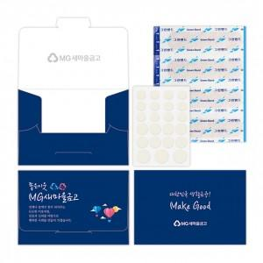

【상세/제작정보】 | 밴드와 여드름패치로 구성된 맞춤형 밴드케이스

【인쇄/포장옵션】 | 풀칼라 / 비규격미포장

【공급단가】 | 수량 | 1,000~ | 2,000~ | 3,000~ | 5,000~ | 10,000~
*VAT별도 | 단가 | 1,260원 | 1,210원 | 1,170원 | 1,120원 | 1,080원

【상품 URL】 | http://www.easy1.co.kr/src/goods_detail.php?gdno=14533

